테스트 케이스별 결과 화면
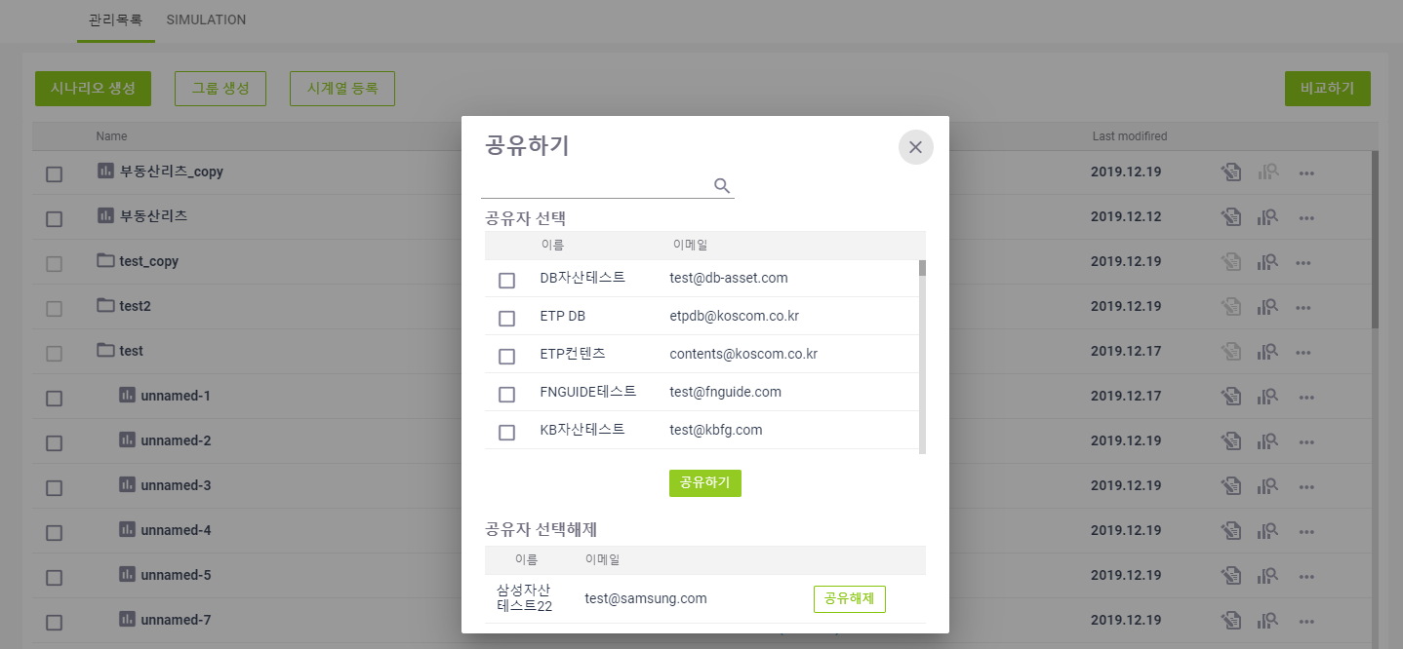 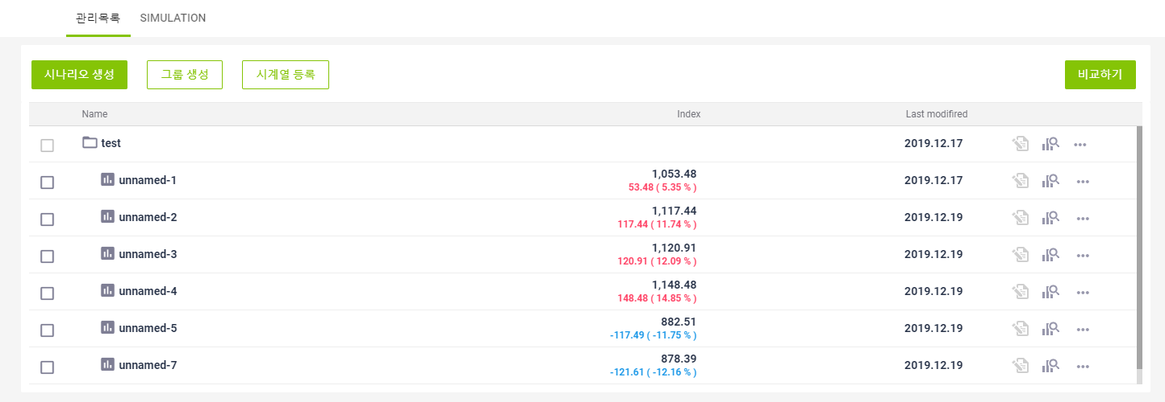
ETP 플랫폼 구축 |  |  |  | 단위테스트 결과서
단위테스트 ID | UT-SIMUL-DASHBOARD-01 | 단위테스트명 | 시뮬레이션 대시보드
업무구분 | SIMUL | 작성자 | 최병국

1. [SIMULATION 탭] 선택시 시뮬레이션 조건설정 화면을 정상적으로 보여주는지 확인한다.

2. [시나리오 생성] 버튼 클릭시 시뮬레이션 조건설정 화면을 정상적으로 보여주는지 확인한다.

3. [그룹 생성] 버튼 클릭시 그룹명을 등록할수 있는 정보가 노출되는지 확인한다.

4. [그룹생성] 버튼 클릭 후 추가 그룹명을 입력하지 않고 추가 버튼 클릭시 메시지가 노출되는지 확인한다.

5. [그룹생성] 버튼 클릭 후 이미 존재하는 그룹명을 입력한 후 추가 버튼 클릭시 메시지가 노출되는지 확인한다.

6. [시계열등록] 버튼 클릭시 시계열 업로드 화면을 정상적으로 보여주는지 확인한다.
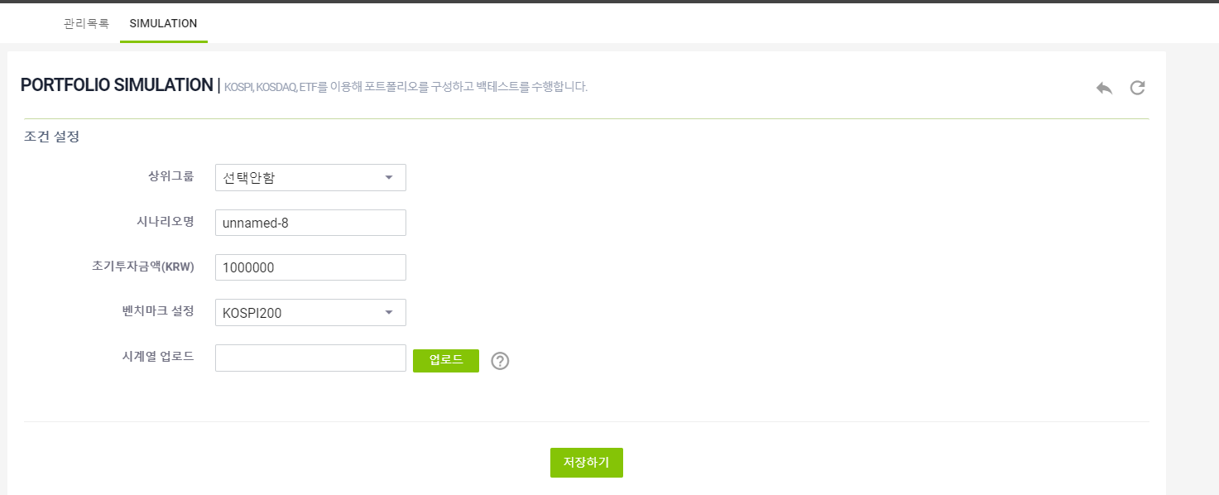

7. 비교할 대상을 선택하지 않고 [비교하기] 버튼 클릭시 메시지가 노출되는지 확인한다.

8. 비교할 대상을 1개만 선택하고 [비교하기] 버튼 클릭시 메시지가 노출되는지 확인한다.

9. 비교할 대상을 2개 이상 선택하고 [비교하기] 버튼 클릭시 선택된 시나리오가 결과화면에 노출되는지 확인한다.
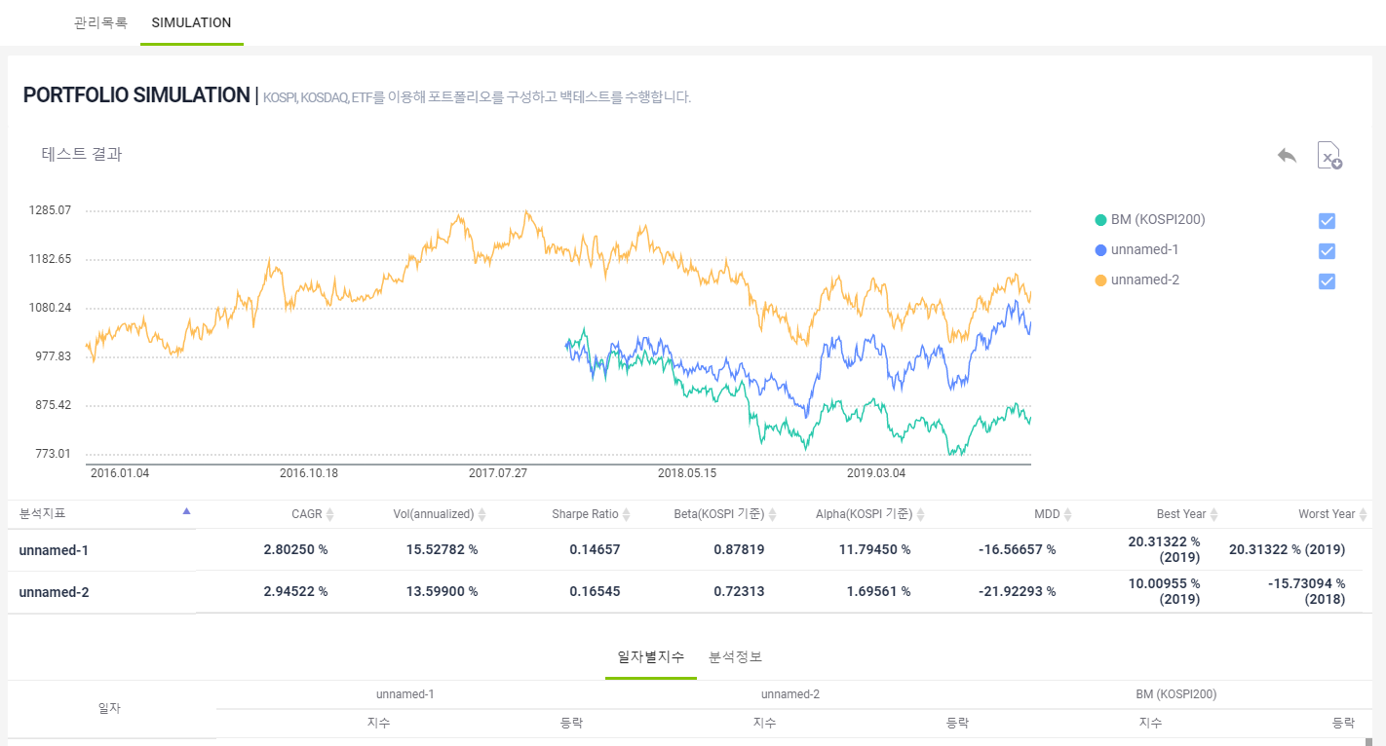

10.그룹인 경우 설정하기 버튼이 비활성화 되어 노출되는지 확인한다.

11.설정하기 버튼 선택시 시나리오 조건설정이 정상적으로 노출되는지 확인한다.
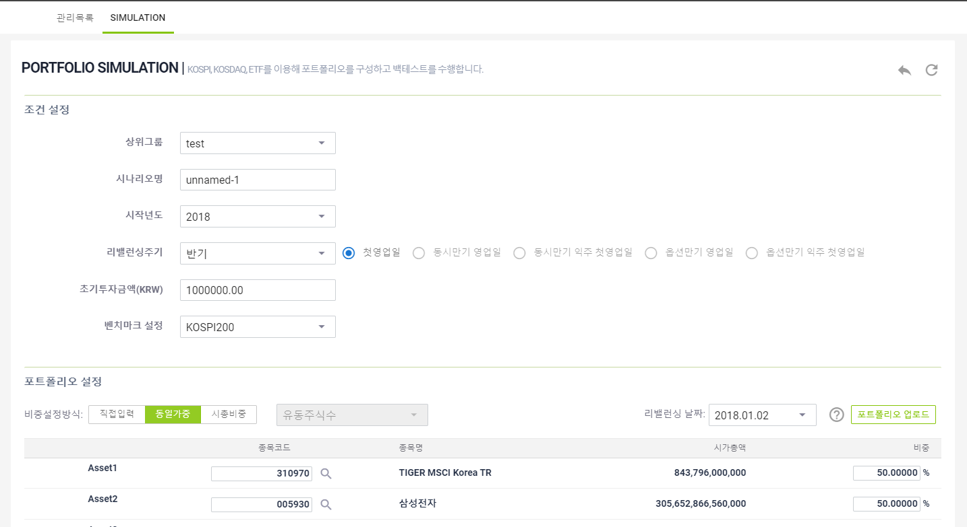

12.시나리오에 대해 결과보기 버튼 선택시 해당 시나리오 결과화면이 정상적으로 노출되는지 확인한다.
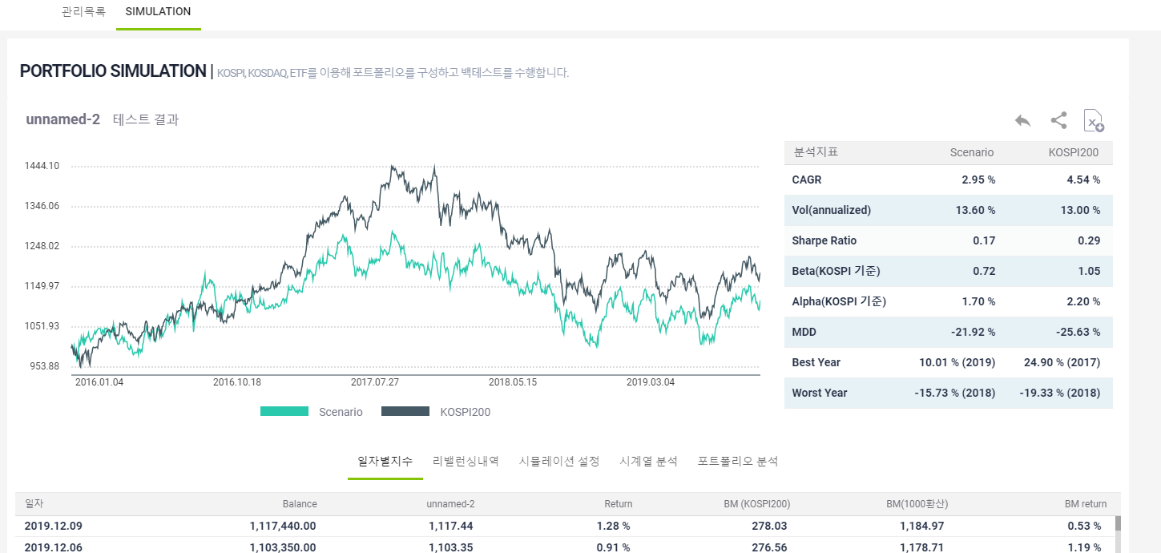

13.그룹에 대해 결과보기 버튼 선택시 그룹에 속한 시나리오들이 결과화면에 정상적으로 노출되는지 확인한다.
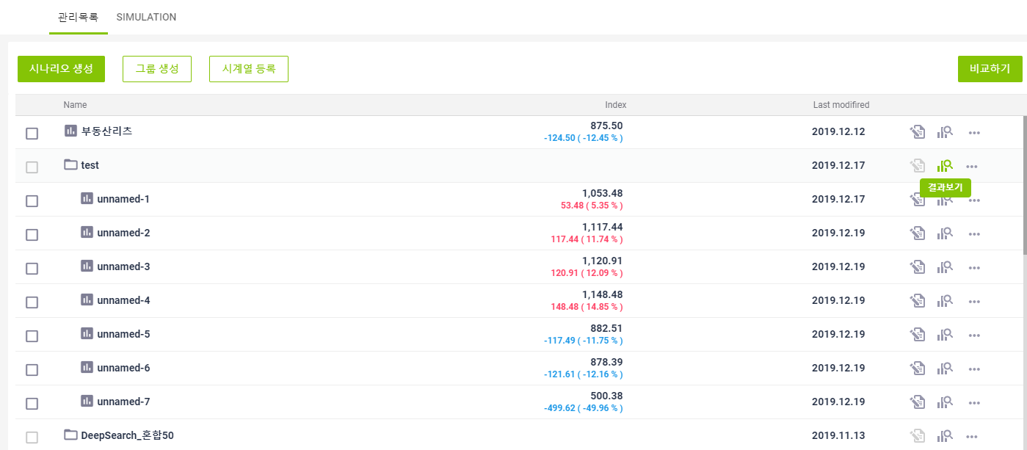 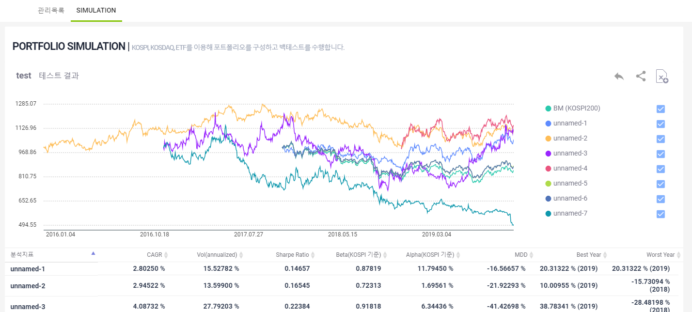

14.시나리오에 대해 삭제 버튼 선택시 해당 시나리오가 정상적으로 삭제되는지 확인한다.
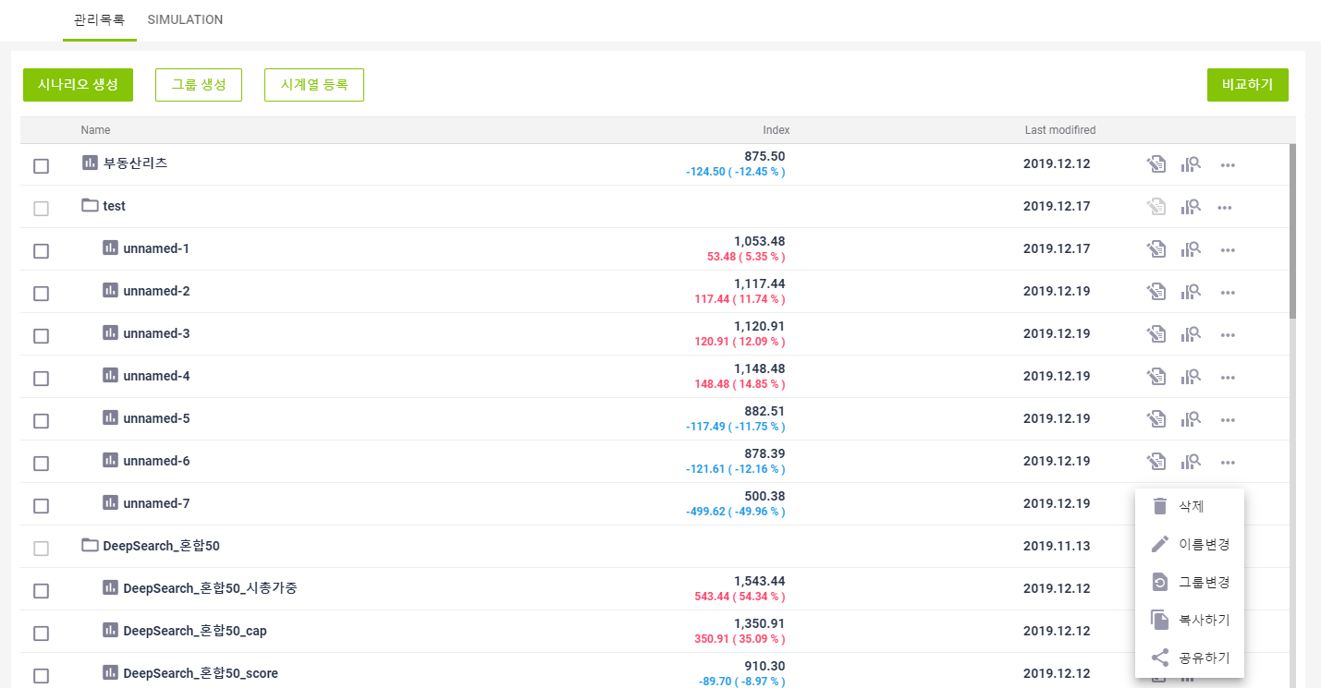 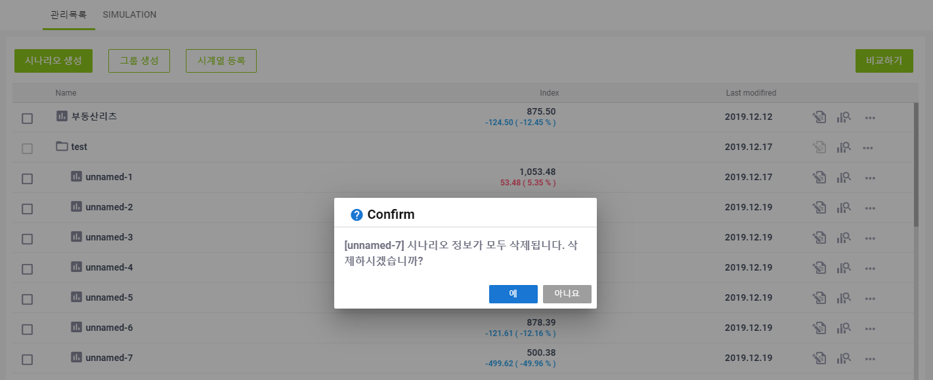 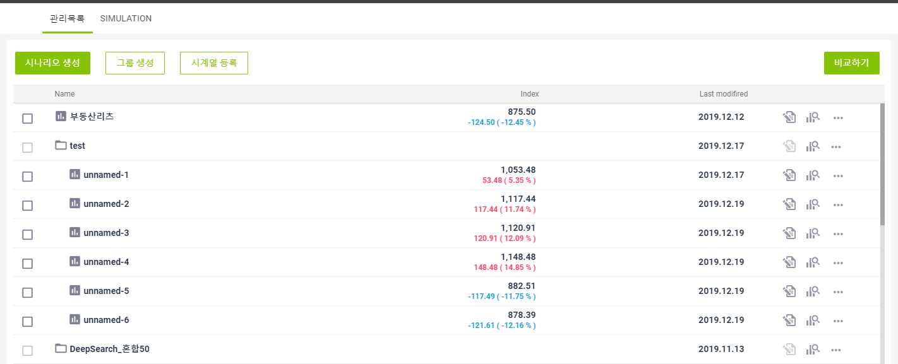

15.그룹에 대해 삭제 버튼 선택시 그룹에 속한 시나리오가 1건 이상 존재하는 경우 오류메시지가 노출되는지 확인한다.
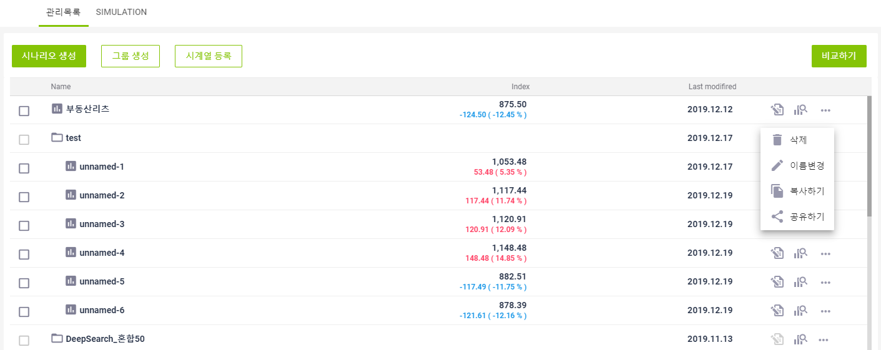 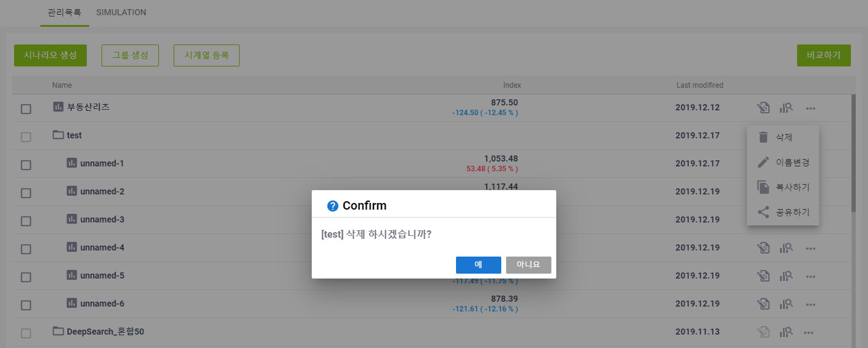 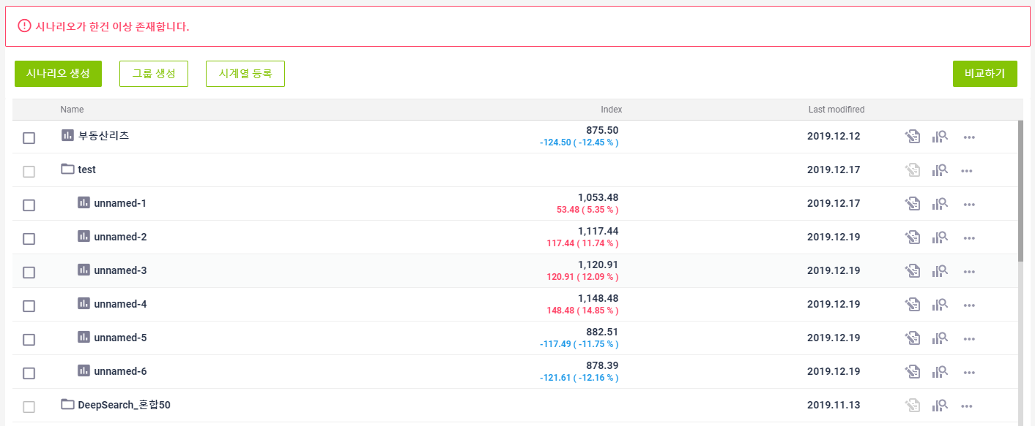

16.그룹에 대해 삭제 버튼 선택시 그룹에 속한 시나리오가 없는 경우 정상적으로 삭제되는지 확인한다.
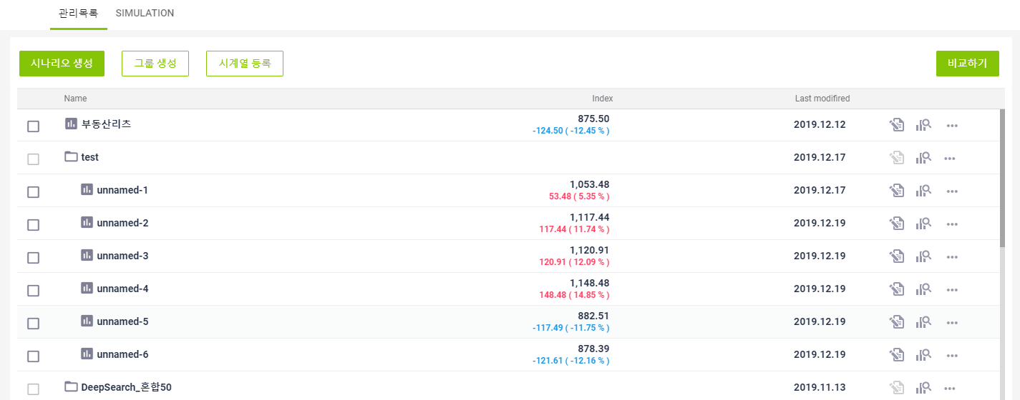

17.시나리오에 대해 이름변경시 해당 시나리오명이 수정될수 있게 노출되는지 확인한다.
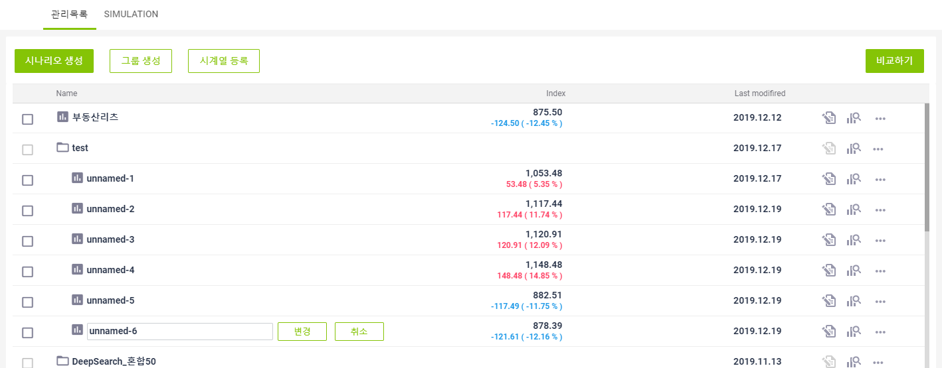

18.시나리오에 대해 이름변경시 이미 존재하는 시나리오명 입력시 메시지가 노출되는지 확인한다.
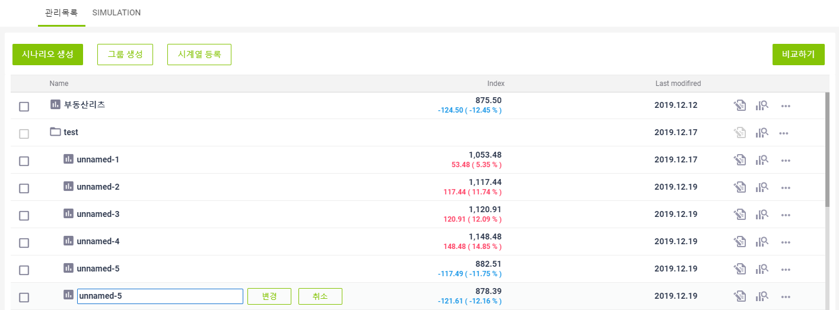 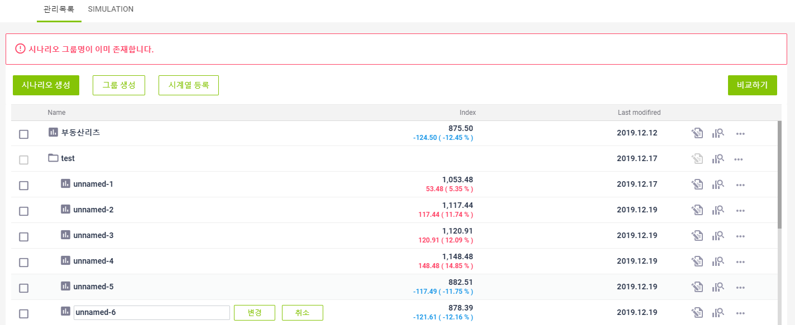

19.시나리오에 대해 이름변경시 존재하지 않는 시나리오명 입력시 정상적으로 변경되는지 확인한다.
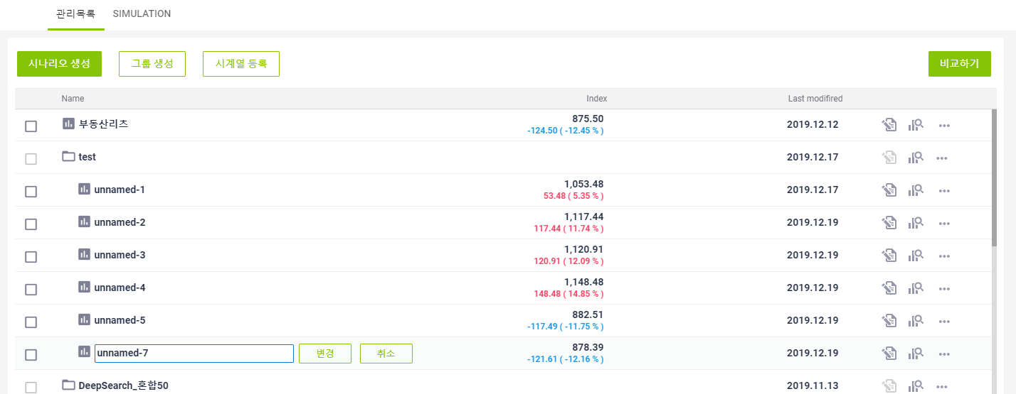 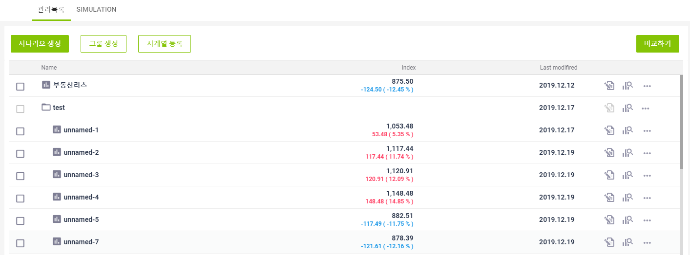

20.그룹에 대해 이름변경시 해당 시나리오명이 수정될수 있게 노출되는지 확인한다.
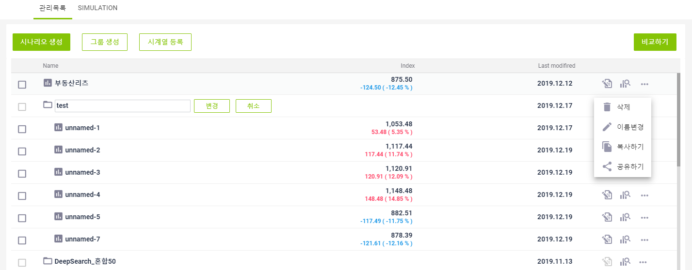

21.그룹에 대해 이름변경시 이미 존재하는 시나리오명 입력시 메시지가 노출되는지 확인한다.
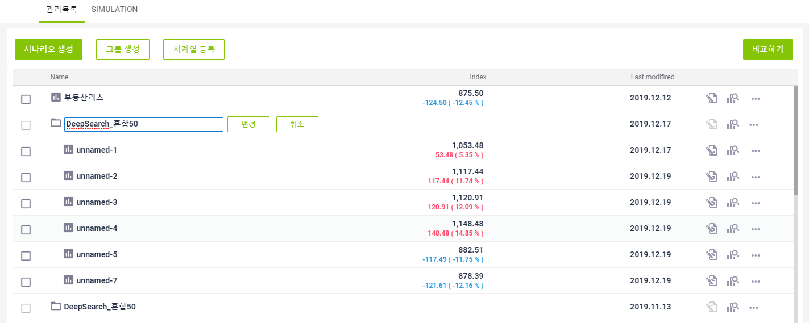 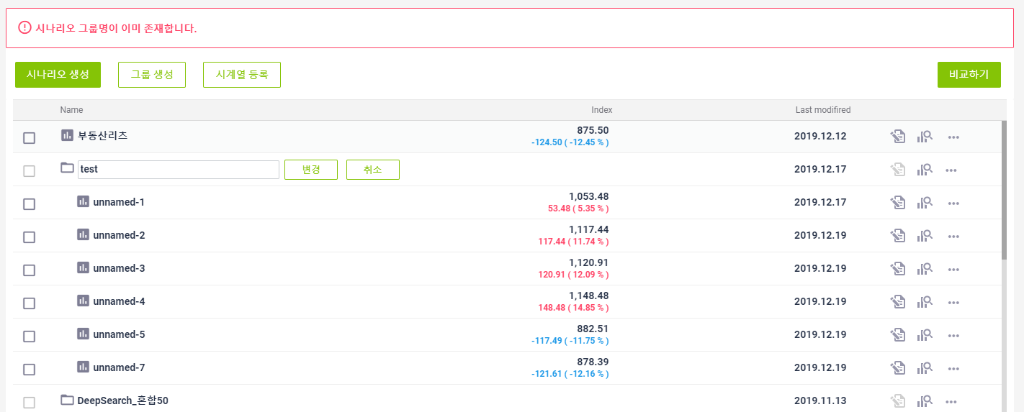

22.그룹에 대해 이름변경시 존재하지 않는 시나리오명 입력시 정상적으로 변경되는지 확인한다.
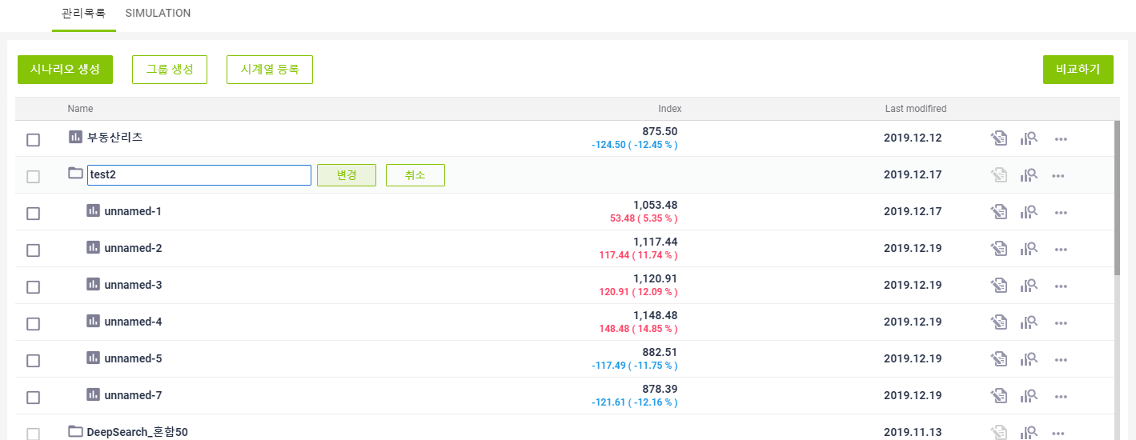 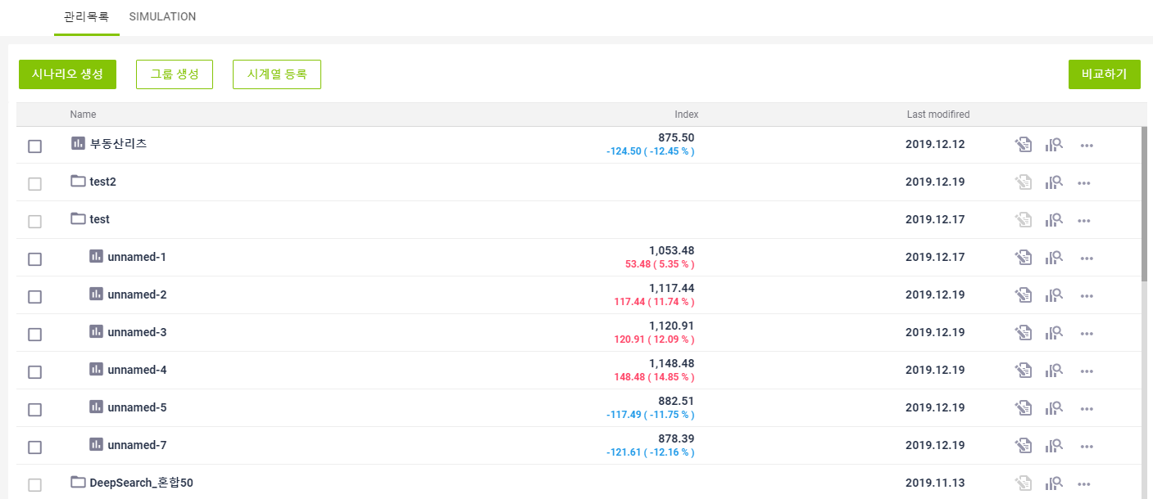

23.시나리오에 대해 그룹변경 선택시 그룹목록이 노출되는지 확인한다.
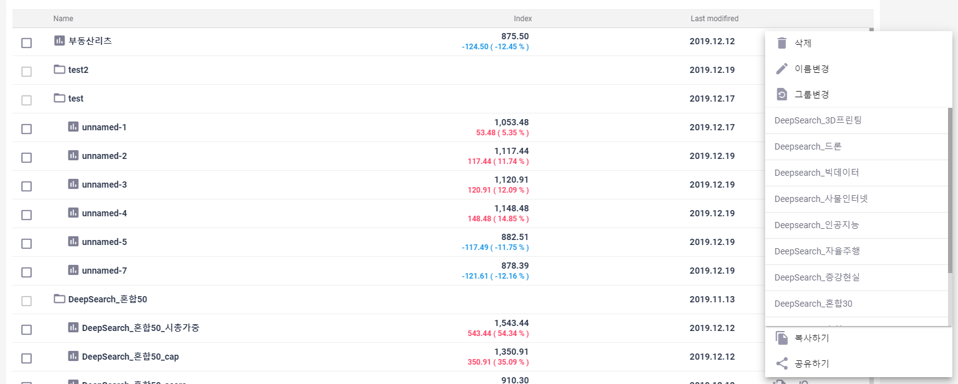

24.시나리오에 대해 복사하기 선택시 해당 시나리오가 복사되어 시나리오명에 "_copy" 가 붙어 노출되는지 확인한다.

25.그룹에 대해 복사하기 선택시 해당 그룹만 복사되어 시나리오명에 "_copy"가 붙어 노출되는지 확인한다.

26.공유하기 선택시 공유하기 팝업창이 노출되는지 확인한다.
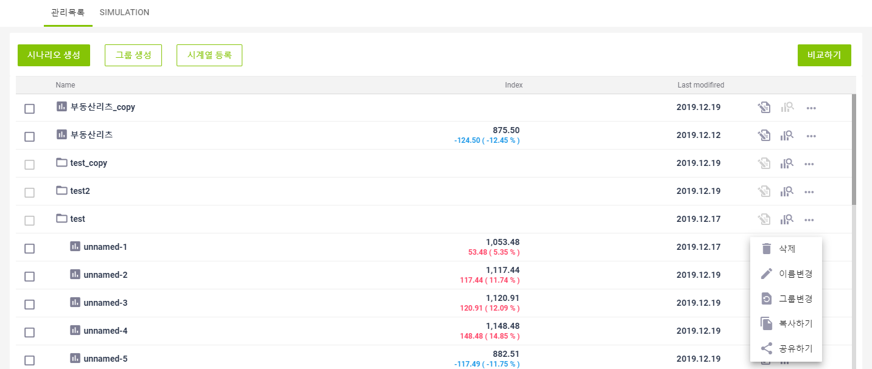

27. 1. 시나리오에 대해 공유하기 선택 후 공유자를 선택한다. 2. 공유받은 사용자로 로그인하여 시나리오 목록 조회시 정상적으로 노출되는지 확인한다.
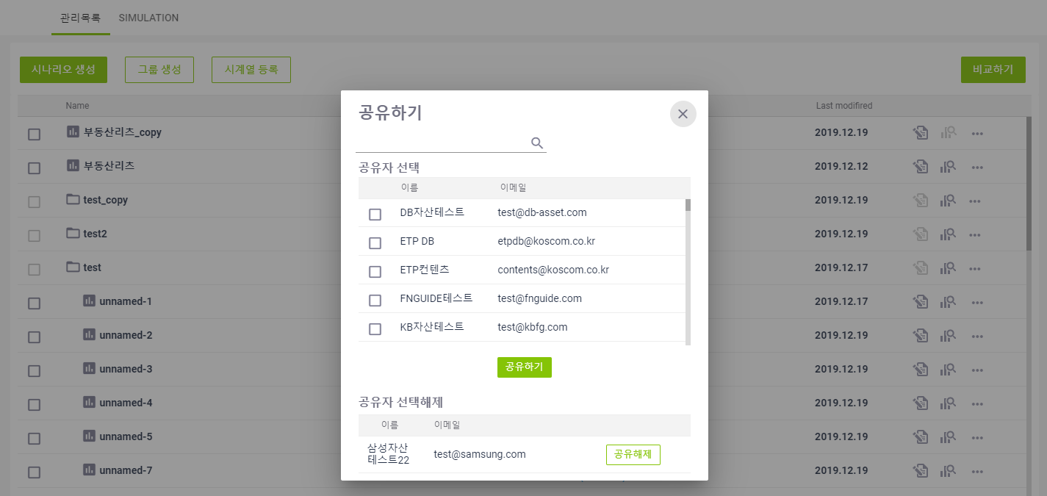

28. 1. 그룹에 대해 공유하기 선택 후 공유자를 선택한다. 2. 공유받은 사용자로 로그인하여 시나리오 목록 조회시 정상적으로 노출되는지 확인한다.

